Exemplo_youtube
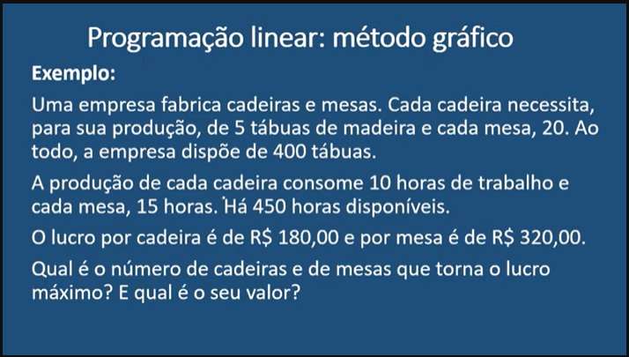
 | Coeficientes da variáveis
Função Objeto | x1 | x2
 | 180 | 320

Variáveis | 24 | 14
L | R$ 8,800.00

Restrições | Coeficientes das variáveis |  | Resultados | Limite das Restições
 | cadeiras x1 | mesas x2
tábuas | 5 | 20 | 400 | 400
horas | 10 | 15 | 450 | 450

 |  |  |  |  | Solução: | A produção de 24 cadeiras e 14 mesas permite um lucro de R$8.800,00

Aluguel_Caminhões
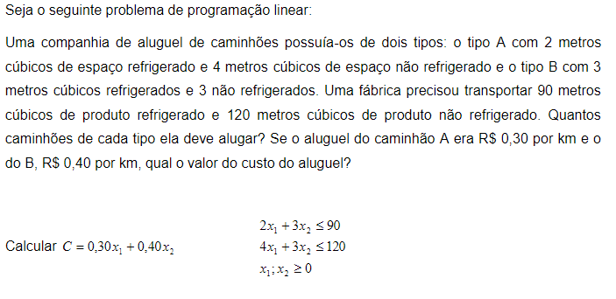
 | Coeficientes da variáveis |  | aula - 30.03.23
Função Objeto | x1 | x2
 | 0.3 | 0.4

Variáveis | 15 | 20
C | R$ 12.50

Restrições | Coeficientes das variáveis |  | Resultados | Limite das Restições
 | caminhão A x1 | caminhão B x2
espaço refrigerado | 2 | 3 | 90 | 90
não refrigerado | 4 | 3 | 120 | 120 | Solução: | O valor do custo do aluguel dos caminhões é de R$12,50 por km.

Fabrica_Metais
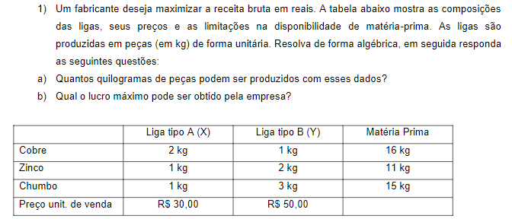
 | Coeficientes da variáveis |  | aula - 06.04.23
Função Objeto | x1 | x2
 | 30 | 50

Variáveis | 7 | 2
L | R$ 310.00

Restrições | Coeficientes das variáveis |  | Resultados | Limite das Restrições
 | ligaA x1 | liga B x2
cobre | 2 | 1 | 16 | 16 | Solução: | a) 7kg do tipo A e 2kg do tipo B.
zinco | 1 | 2 | 11 | 11 |  | b) O lucro é de R$310,00 pelas ligas
chumbo | 1 | 3 | 13 | 15

Empresa_Papel
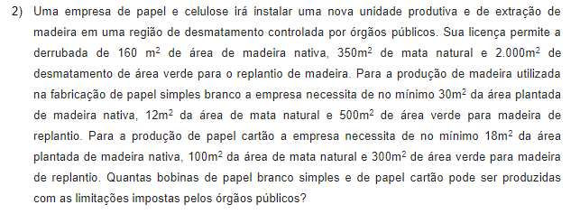
 | Coeficientes da variáveis |  | aula - 06.04.23
Função Objeto | x1 | x2
 | 1 | 1

Variáveis | 2.05 | 3.25
U | 5.30

Restrições | Coeficientes das variáveis |  | Resultados | Limites das Restrições
 | papel branco x1 | papel cartão x2 |  |  | Solução: | São 2,05 bobinas de papel branco e 3,25 de papel cartão.
madeira nativa | 30 | 18 | 120 | 160
mata natural | 12 | 100 | 350 | 350
replantiu de madeira | 500 | 300 | 2000 | 2000

